Sheet4
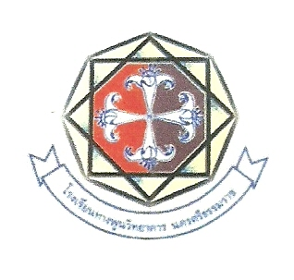

งานวันวิชาการเปิดบ้าน ท.พ.ว. (Open House) ครั้งที่ 2 ปีการศึกษา 2560
เนื่องในโอกาสวันสถาปนาโรงเรียนครบรอบ 32 ปี
“เปิดโลกแห่งการเรียนรู้ เปิดประตูสู่ ท.พ.ว.”
วันพุธ ที่ ๒๑ กุมภาพันธ์ ๒๕๖๑
*********************************************************************************
เวลา | กิจกรรม | โรงเรียน
๐8.00 - 08.30 น. | คณะครู นักเรียน และผู้มีเกียรติพร้อมกัน
 | ณ บริเวณพิธีอาคารเรียน ๔
08.30 – 09.30 น. | กิจกรรมวันสถาปนาโรงเรียน (พิธีสงฆ์)
๐๙.๓๐ – 10.30 น | พิธีเปิด งานวันวิชาการเปิดบ้าน ท.พ.ว. (Open House)
 | - การแสดงชุด "ล่องใต้" | สาธิตองค์การบริหารส่วนจังหวัด1
 | - เปิดตำนานอนุสรณ์ศรีปราชญ์ | พระมหาธาตุมูลนิธิมัธยม
 | - ผู้อำนวยการโรงเรียนกล่าวรายงาน
 | - นายเสนอ ทองจีน ผู้อำนวยสำนักงานเขตพื้นที่การศึกษา
 | นครศรีธรรมราชเขต1 ประธานในพิธีกล่าวเปิดงาน
 | - การแสดงชุด "คือหัตถาครองพิภพ" | อนุบาลเทศบาลทางพูน
 | - การแสดงแอโรบิคแดนซ์ | ทางพูนวิทยาคาร
10.30 เป็นต้นไป. | ประธานและแขกผู้มีเกียรติเยี่ยมชมนิทรรศการ
10.30 น.-15.00น. | - วงอังกะลุง | วัดพังยอม
 | - นาฏยลีลาประกอบเพลงพระราชนิพนธ์ "ใกล้รุ่ง" | วัดจังหูน
 | - มโนราห์ | วัดดอนตรอ
 | - เต้นประกอบเพลง | วัดทุ่งเฟื้อ
 | - แอโรบิคแดนซ์ | วัดกุฏขันติพลาภิรมสงเคราะห์
 | หนังตะลุง | ทางพูนวิทยาคาร
 | - ไซน์โชว์ 2 ชุด | ทางพูนวิทยาคาร
 | - เพลงประสานเสียง | ทางพูนวิทยาคาร
 | - มโนราห์ | ทางพูนวิทยาคาร
 | - ไซน์โชว์ 2 ชุด | ทางพูนวิทยาคาร

หมายเหตุ | ตารางอาจเปลี่ยนแปลงได้ตามความเหมาะสม

